Funcionalidad A
Diseño de Casos de Prueba |  | Ejecucion
Mostrar
Campos para Ejecucion
Id de Caso | CP001 | Resultado Obtenido
Nombre de Caso de prueba | Verificar que la página carga correctamente | La página cargo correctamente
Estado del Caso de Prueba | Nuevo
Responsable | Laura Mejía Serna | Observaciones o Comentarios
Objetivo | Verificar que la página cumple con su minima funcionalidad | Resultado exitoso dado que el resultado esperado fue el mismo del resultado obtenido
Precondiciones | Acceso al ambiente de pruebas
Paso a Paso | 1. Ingreso a la URL 'http://automationpractice.com' | Evidencia
 |  | 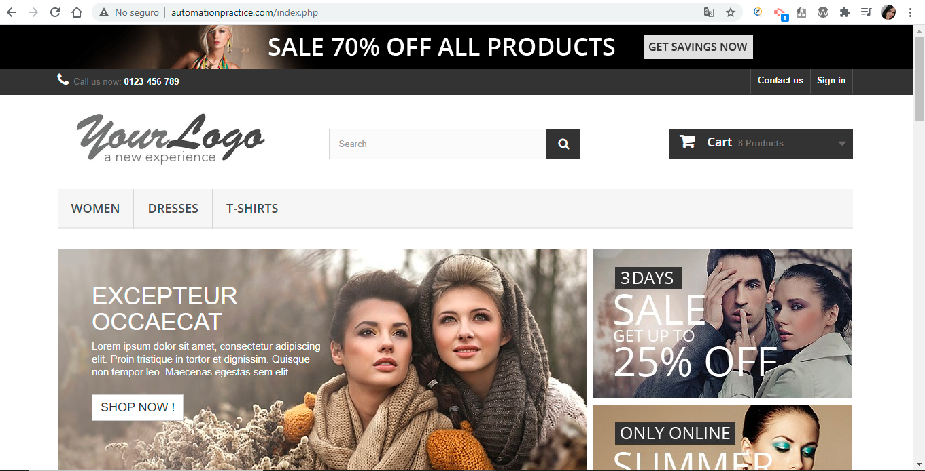

Resultado esperado del caso de prueba | Se debe mostar en pantalla que cargo correctamente el home

Id de Caso | CP002 | Resultado Obtenido
Nombre de Caso de prueba | Validar que un usuario puede añadir vestidos al carrito de compras | Se visualizo que el usuario puede añadir productos al carrito de compras exitosamente y coincide la información de los vestidos
Estado del Caso de Prueba | Nuevo
Responsable | Laura Mejía Serna | Observaciones o Comentarios
Objetivo | Validar que la información del carrito de compras coincide con los productos seleccionados | Resultado exitoso dado que el resultado esperado fue el mismo del resultado obtenido
Precondiciones | Acceso al ambiente de pruebas
Paso a Paso | 1. Ingreso a la URL 'http://automationpractice.com' | Evidencia
 | 2. Click en la opción 'Dresses' | 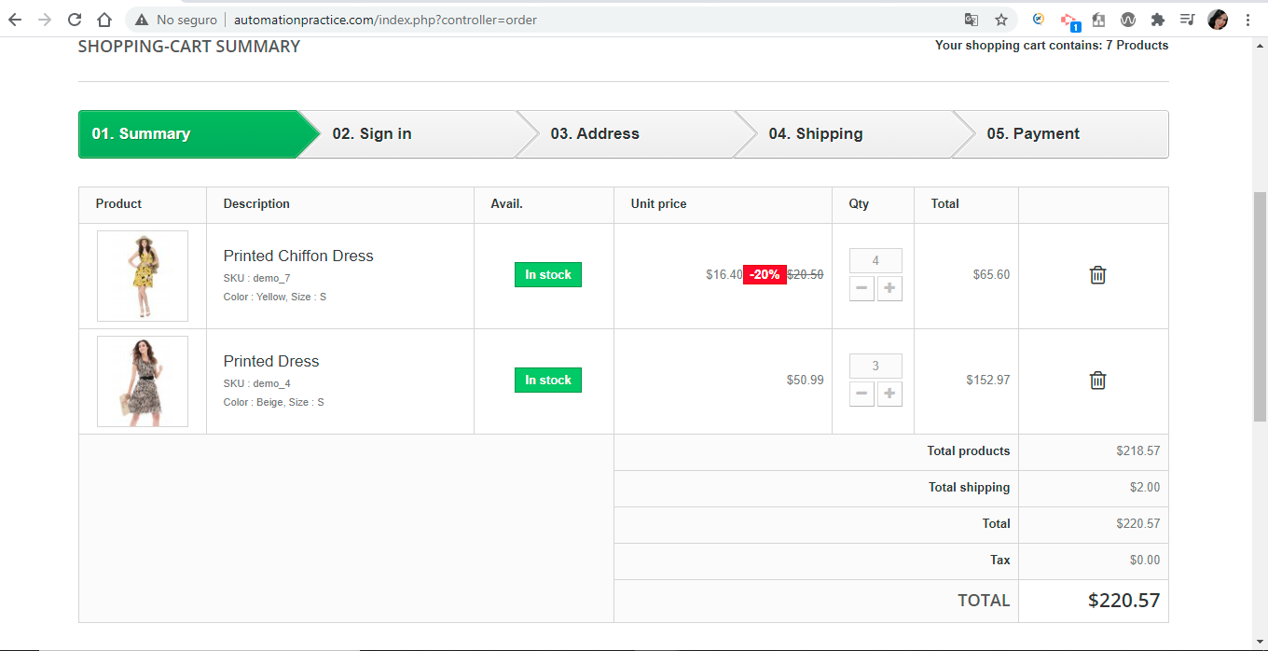
 | 3. Elegir vestido de menor costo
 | 4. Click en botón 'Add to cart'
 | 5. Click en el botón 'Continue shopping'
 | 6. Elegir vestido de mayor costo
 | 7. Click en botón 'Add to cart'
 | 8. Click en el botón 'Proceded checkout'

Resultado esperado del caso de prueba | Validar en la sección de carrito de compra que si coinciden los productos seleccionados anteriormente

Id de Caso | CP003 | Resultado Obtenido
Nombre de Caso de prueba | Validar que el usuario puede agregar un producto al carrito de compras filtrando por nombre del vestido | Se visualizo el mensaje de que el producto fue añadido correctamente al carrito de compras
Estado del Caso de Prueba | Nuevo
Responsable | Laura Mejía Serna | Observaciones o Comentarios
Objetivo | Validar que se puede añadir un vestido buscando por el nombre del producto y añadirlo al carrito de compras | Resultado exitoso dado que el resultado esperado fue el mismo del resultado obtenido
Precondiciones | Acceso al ambiente de pruebas
Paso a Paso | 1. Ingreso a la URL 'http://automationpractice.com' | Evidencia
 | 2. Ingresar el nombre del vestido en el campo 'Search' | 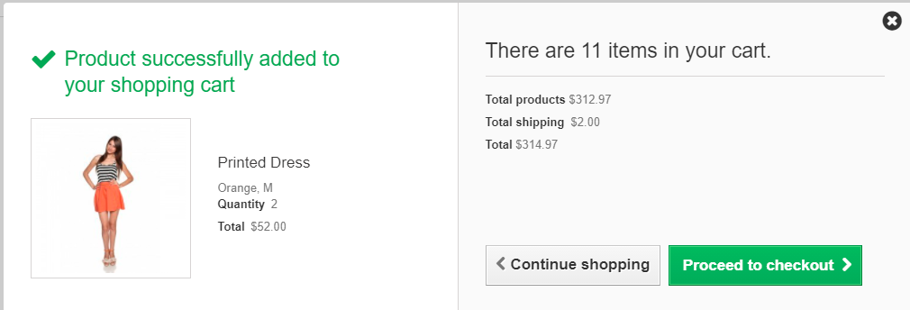
 | 3. Click en el botón search
 | 4. Seleccionar vestido
 | 5. Click en el botón 'More'
 | 6. Ingresar la cantidad de vestidos
 | 7. Seleccionar talla para el vestido
 | 8. Click en el botón 'Add to cart'

Resultado esperado del caso de prueba | Visualizar el mensaje de texto de que el producto fue añadido exitosamente al carrito de compras

Id de Caso | CP004 | Resultado Obtenido
Nombre de Caso de prueba | Validar que el usuario puede agregar un producto al carrito de compras filtrando por el precio más bajo primero | BUG
Estado del Caso de Prueba | Nuevo
Responsable | Laura Mejía Serna | Observaciones o Comentarios
Objetivo | Validar el filtro de ordenar por precio más bajo | La página se queda cargando y no arroja resultado del filtro
Precondiciones | Acceso al ambiente de pruebas
Paso a Paso | 1. Ingreso a la URL 'http://automationpractice.com' | Evidencia
 | 2. Click en la opción 'Dresses' | 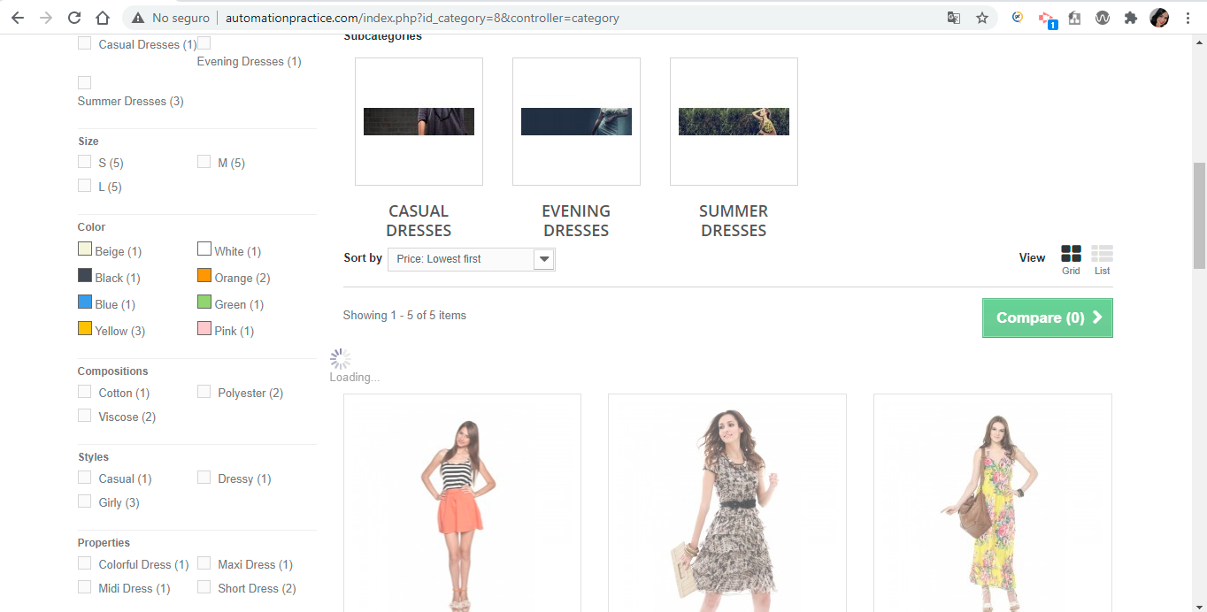
 | 3. Seleccionar 'Sort by' precio más bajo primero
 | 4. Elegir vestido de menor costo
 | 5. Click en botón 'Add to cart'
 | 6. Click en el botón 'Continue shopping'
 | 7. Elegir vestido de mayor costo
 | 6. Click en botón 'Add to cart'
 | 9. Click en el botón 'Proceded checkout'
Resultado esperado del caso de prueba | Visualizar el mensaje de texto de que el producto fue añadido exitosamente al carrito de compras

Id de Caso | CP005 | Resultado Obtenido
Nombre de Caso de prueba | Validar que el usuario puede agregar un producto al carrito de compras filtrando por el precio mas alto primero | BUG
Estado del Caso de Prueba | Nuevo
Responsable | Laura Mejía Serna | Observaciones o Comentarios
Objetivo | Validar el filtro de ordenar por precio más alto | La página se queda cargando y no arroja resultado del filtro
Precondiciones | Acceso al ambiente de pruebas
Paso a Paso | 1. Ingreso a la URL 'http://automationpractice.com' | Evidencia
 | 2. Click en la opción 'Dresses' | 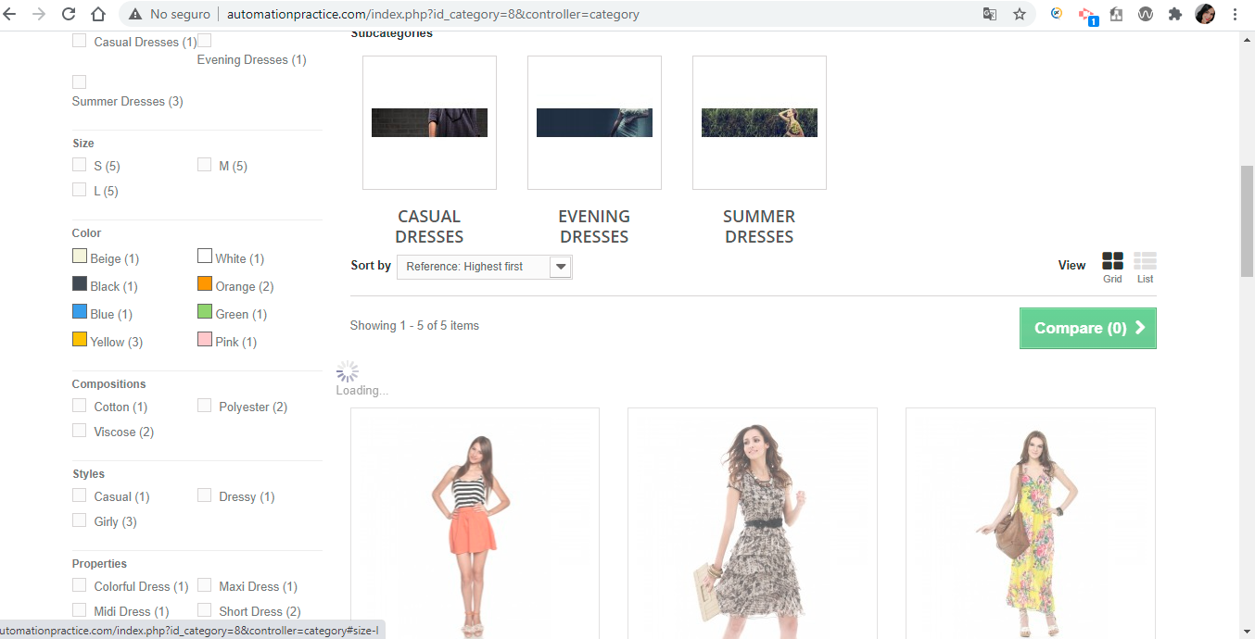
 | 3. Seleccionar 'Sort by' precio más alto primero
 | 4. Elegir vestido de mayor costo
 | 5. Click en botón 'Add to cart'
 | 6. Click en el botón 'Continue shopping'
 | 7. Elegir vestido de mayor costo
 | 6. Click en botón 'Add to cart'
 | 9. Click en el botón 'Proceded checkout'
Resultado esperado del caso de prueba | Visualizar el mensaje de texto de que el producto fue añadido exitosamente al carrito de compras

